1.1
voltar à página inicial |  |  |  | 1 - CLAREZA DO CONTEÚDO
 | S | N | NA
 | x |  |  | 1.1 O sítio Web apresenta um resumo breve do seu propósito, visível sem se fazer scroll
 |  |  |  | Num primeiro vislumbre do sítio Web deve ser visível uma breve definição do seu propósito que dê a indicação ao utilizador de que sítio Web se trata e quais são as tarefas que se podem levar a efeito.

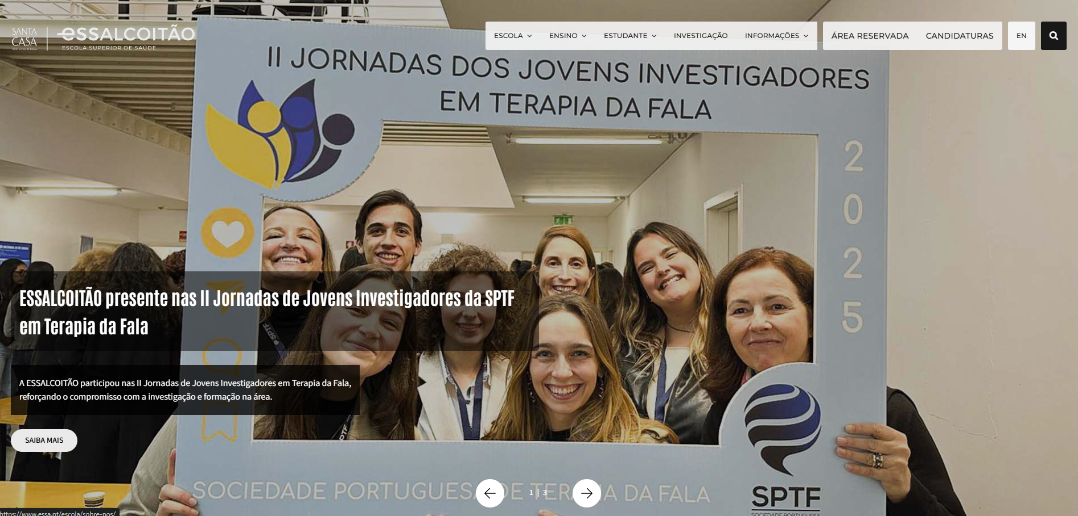
 | Listagem de evidências
 |  |  |  |  | Notas:
 |  |  |  |  | À entrada do sítio, sem necessidade de scroll, é imediatamente visível um slider com destaques institucionais e mensagens que identificam claramente que se trata de uma escola superior de saúde. O menu principal reforça esta identificação, apresentando logo o separador “Escola”. Para utilizadores que usam “Saltar para o conteúdo”, o salto leva diretamente à secção “A Escola”, com um parágrafo descritivo — “A ESSALCOITÃO projeta-se como uma instituição de ensino superior...” — e ligação para “Sobre nós”, o que cumpre a função de apresentar o propósito e contexto do sítio. Consideramos o requisito cumprido. Se, numa leitura mais estrita, a ARTE entender que o resumo inicial deve ser mais explícito, essa melhoria é facilmente implementada (cerca de 1–2 horas), sem impacto na estrutura nem no conteúdo.

1.2
voltar à página inicial |  |  |  | 1 - CLAREZA DO CONTEÚDO
 | S | N | NA
 | x |  |  | 1.2 Os termos mais complexos têm uma definição agregada
 |  |  |  | Quando são usados termos complexos ou técnicos que não sejam de uso corrente, estes devem ter agregada uma definição. Todos os termos definidos desta forma devem fazer parte de um glossário disponível no sítio Web.

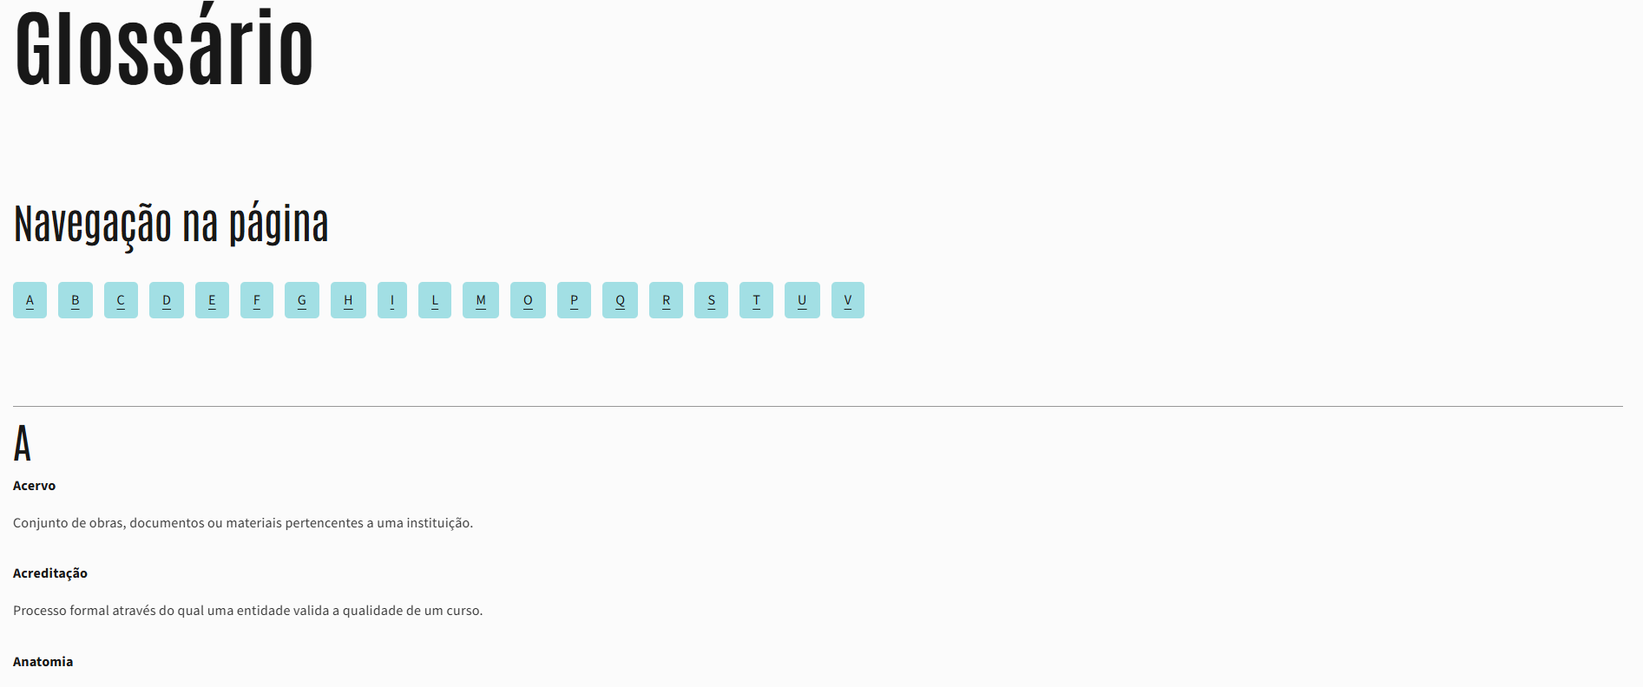
 | Listagem de evidências
 |  |  |  |  | Notas:
 |  |  |  |  | Foi criada uma página de Glossário dedicada, acessível a partir do footer em todas as páginas do sítio. O glossário inclui navegação interna por letras (anchors) e agrega todas as definições de termos técnicos usados no sítio. Sempre que surgem termos mais complexos, estes estão devidamente definidos nesta página. Caso a ARTE identifique algum termo adicional que deva ser incluído, a atualização é imediata e sem impacto no restante conteúdo.

1.4
voltar à página inicial |  |  |  | 1 - CLAREZA DO CONTEÚDO
 | S | N | NA
 | x |  |  | 1.4 A informação sobre a entidade responsável pelo conteúdo está em todas as páginas
 |  |  |  | A identificação da entidade responsável pelos conteúdos produzidos, incluindo uma hiperligação para a página de contactos deverá constar do rodapé de todas as páginas.

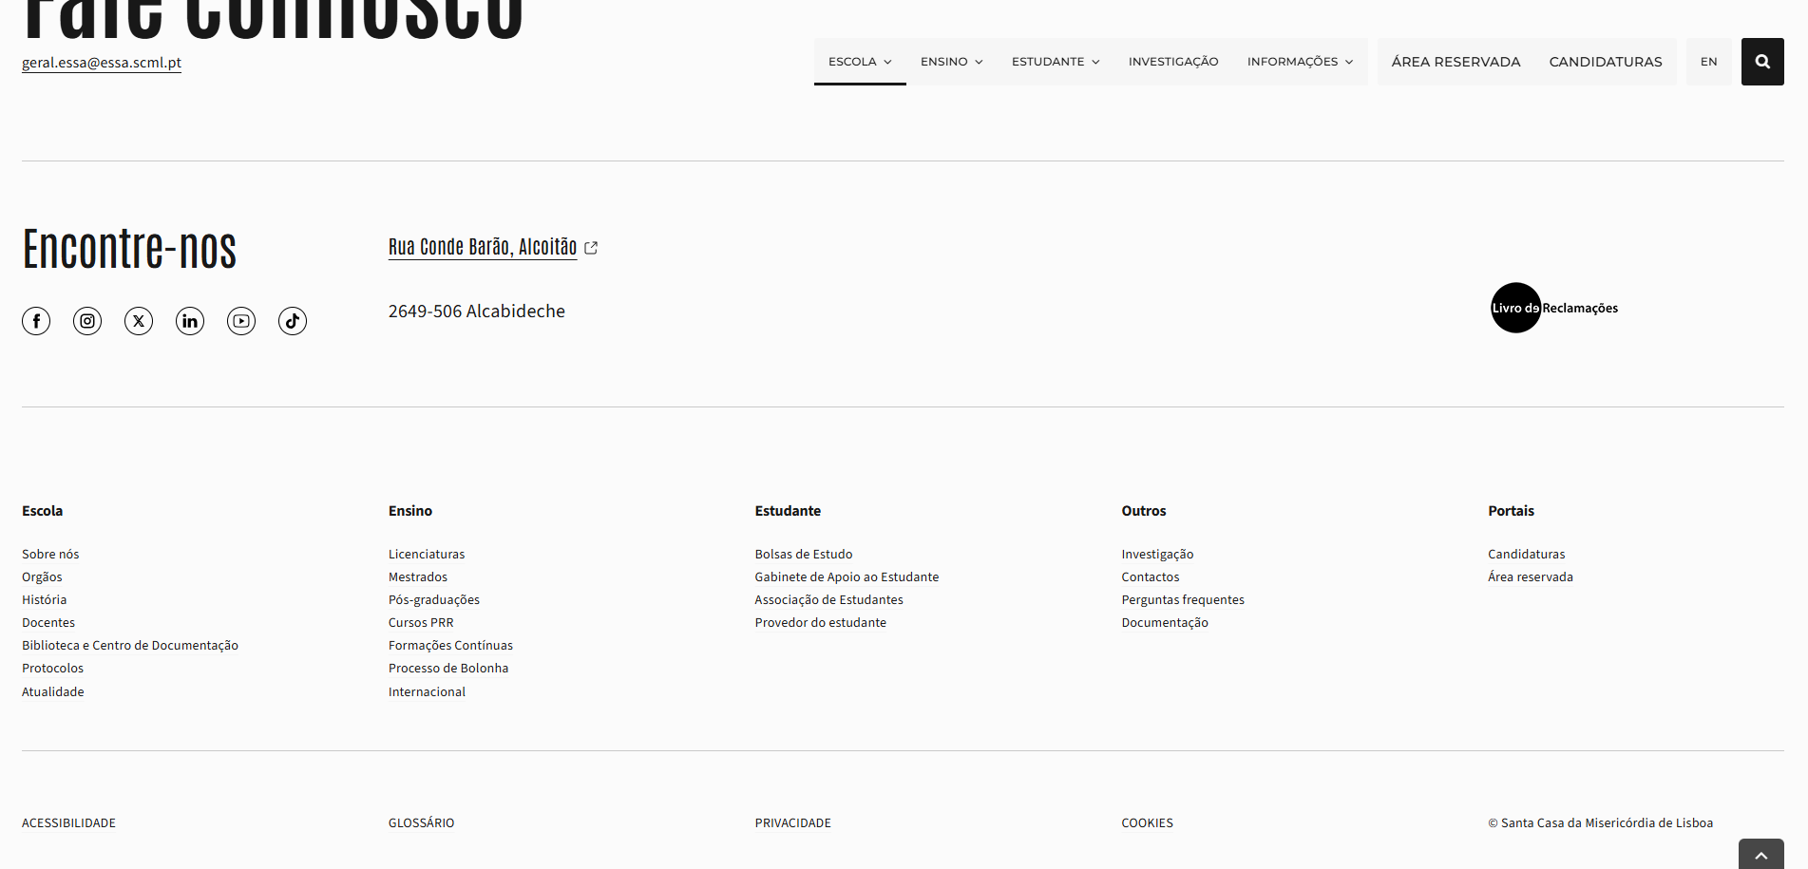
 | Listagem de evidências
 |  |  |  |  | Notas:
 |  |  |  |  | A identificação da entidade responsável pelo conteúdo está presente no footer de todas as páginas. O rodapé inclui a assinatura “© Santa Casa da Misericórdia de Lisboa”, garantindo a identificação clara da entidade.

2.1
voltar à página inicial |  |  |  | 2 - USABILIDADE DO CONTEÚDO
 | S | N | NA
 | x |  |  | 2.1 O tipo de letra do corpo do documento é adequado e o tamanho da letra é, no mínimo, de 12 pontos
 |  |  |  | De forma a assegurar a boa legibilidade do texto para todos os utilizadores, o tamanho de letra do texto que compõe o corpo do documento deverá ser, no mínimo, de 12 pontos, assegurando sempre que os mesmos são escaláveis para tamanhos superiores, sempre que o utilizador considere necessário.

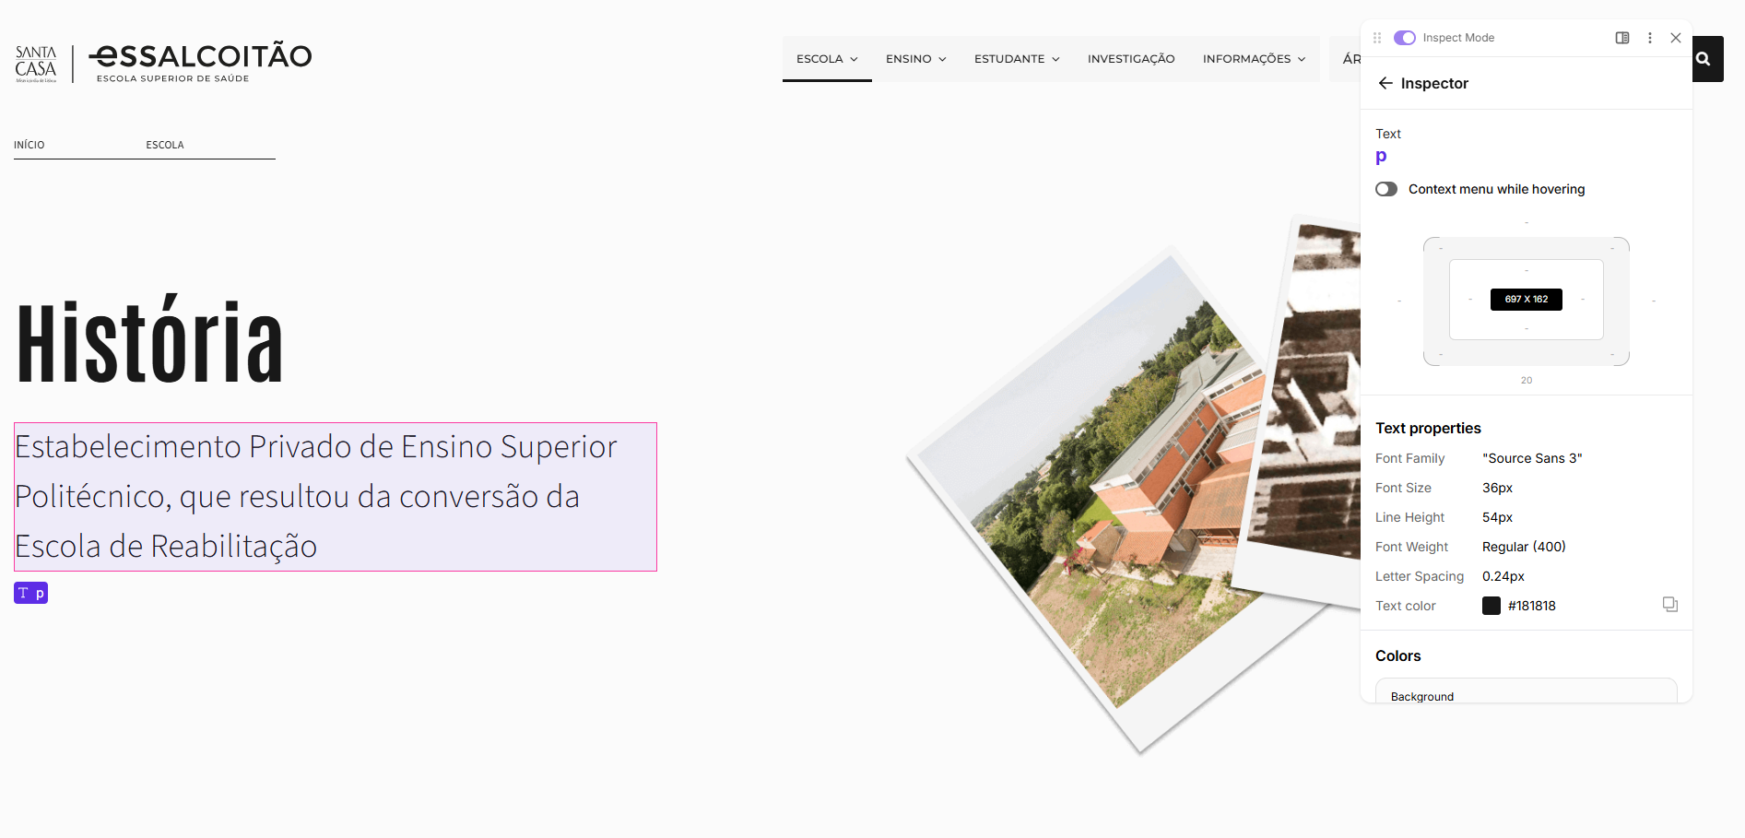
 | Listagem de evidências
 |  |  |  |  | Notas:
 |  |  |  |  | O corpo de letra utilizado no sítio cumpre largamente o requisito mínimo. O texto padrão (<p>) é definido a 16px, acima do equivalente a 12pt, garantindo boa legibilidade. Em várias secções introdutórias utilizam-se tamanhos superiores (até 36px), reforçando a clareza e leitura imediata. Todo o texto é totalmente escalável através dos mecanismos nativos do browser, sem perda de estrutura ou usabilidade. Caso seja necessária alguma harmonização pontual, o ajuste é imediato.

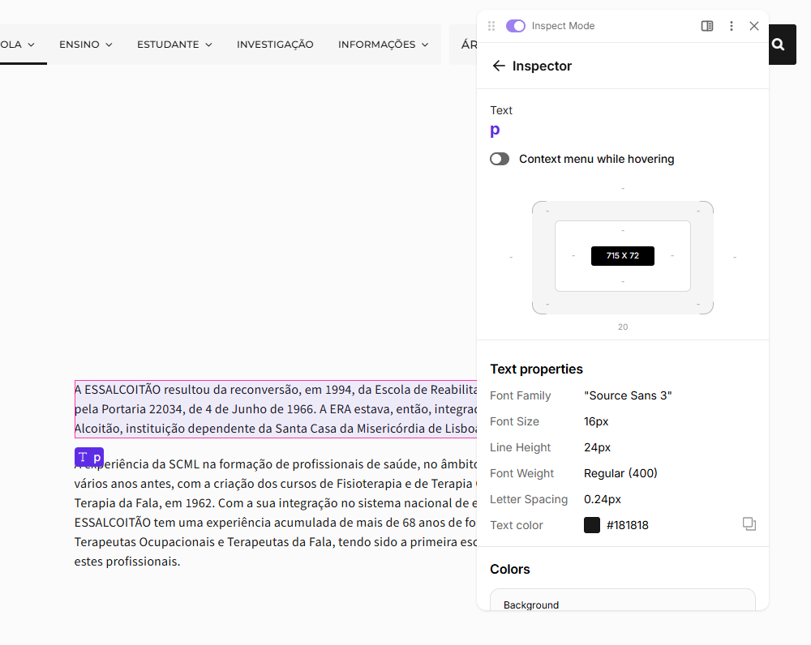

2.2
voltar à página inicial |  |  |  | 2 - USABILIDADE DO CONTEÚDO
 | S | N | NA
 | x |  |  | 2.2 A informação secundária (datas, autores) utiliza, no mínimo, um tamanho de letra de 10 pontos
 |  |  |  | A informação secundária, como os autores de textos ou de imagens, as datas de publicação ou outros tipos de meta-informação, podem usar tamanhos de letra mais pequenos, mas, no mínimo, com 10 pontos, assegurando sempre que os mesmos são escaláveis para tamanhos superiores, sempre que o utilizador considere necessário.

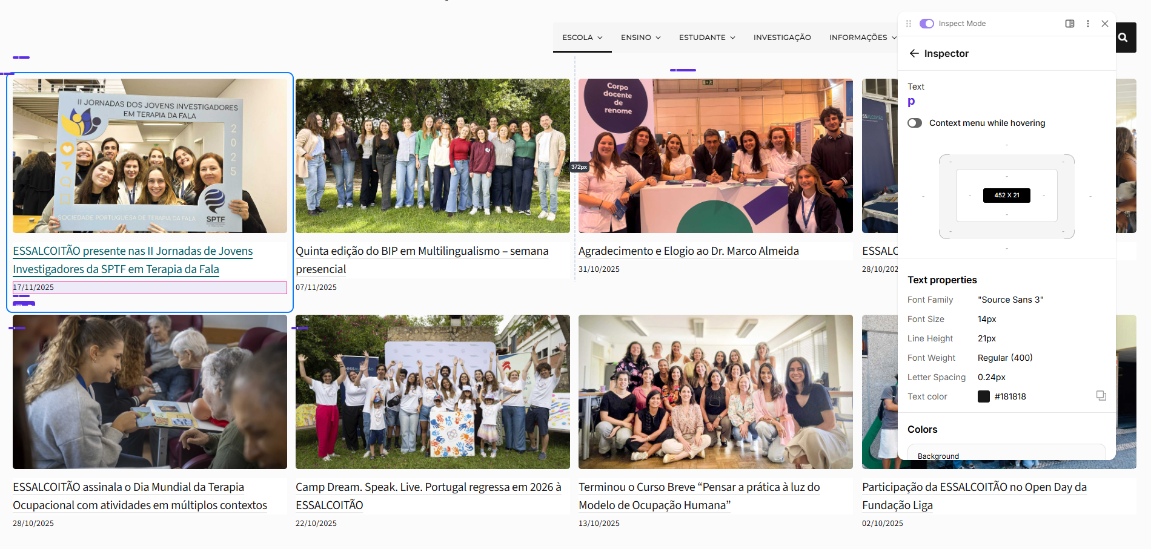
 | Listagem de evidências
 |  |  |  |  | Notas:
 |  |  |  |  | A informação secundária — como as datas das notícias e restantes meta-informações — utiliza um tamanho de letra de 14px, acima do mínimo exigido (≈10pt). Toda esta informação é totalmente escalável através das funcionalidades nativas do browser.

2.3
voltar à página inicial |  |  |  | 2 - USABILIDADE DO CONTEÚDO
 | S | N | NA
 | x |  |  | 2.3 Blocos e linhas de texto com largura não superior a 100 caracteres
 |  |  |  | Para manter o conforto de leitura, os blocos ou linhas de texto não deverão ter mais de 100 caracteres de largura. Os 80 caracteres correspondem à dimensão que se apresenta nos estudos como a mais confortável para os utilizadores.

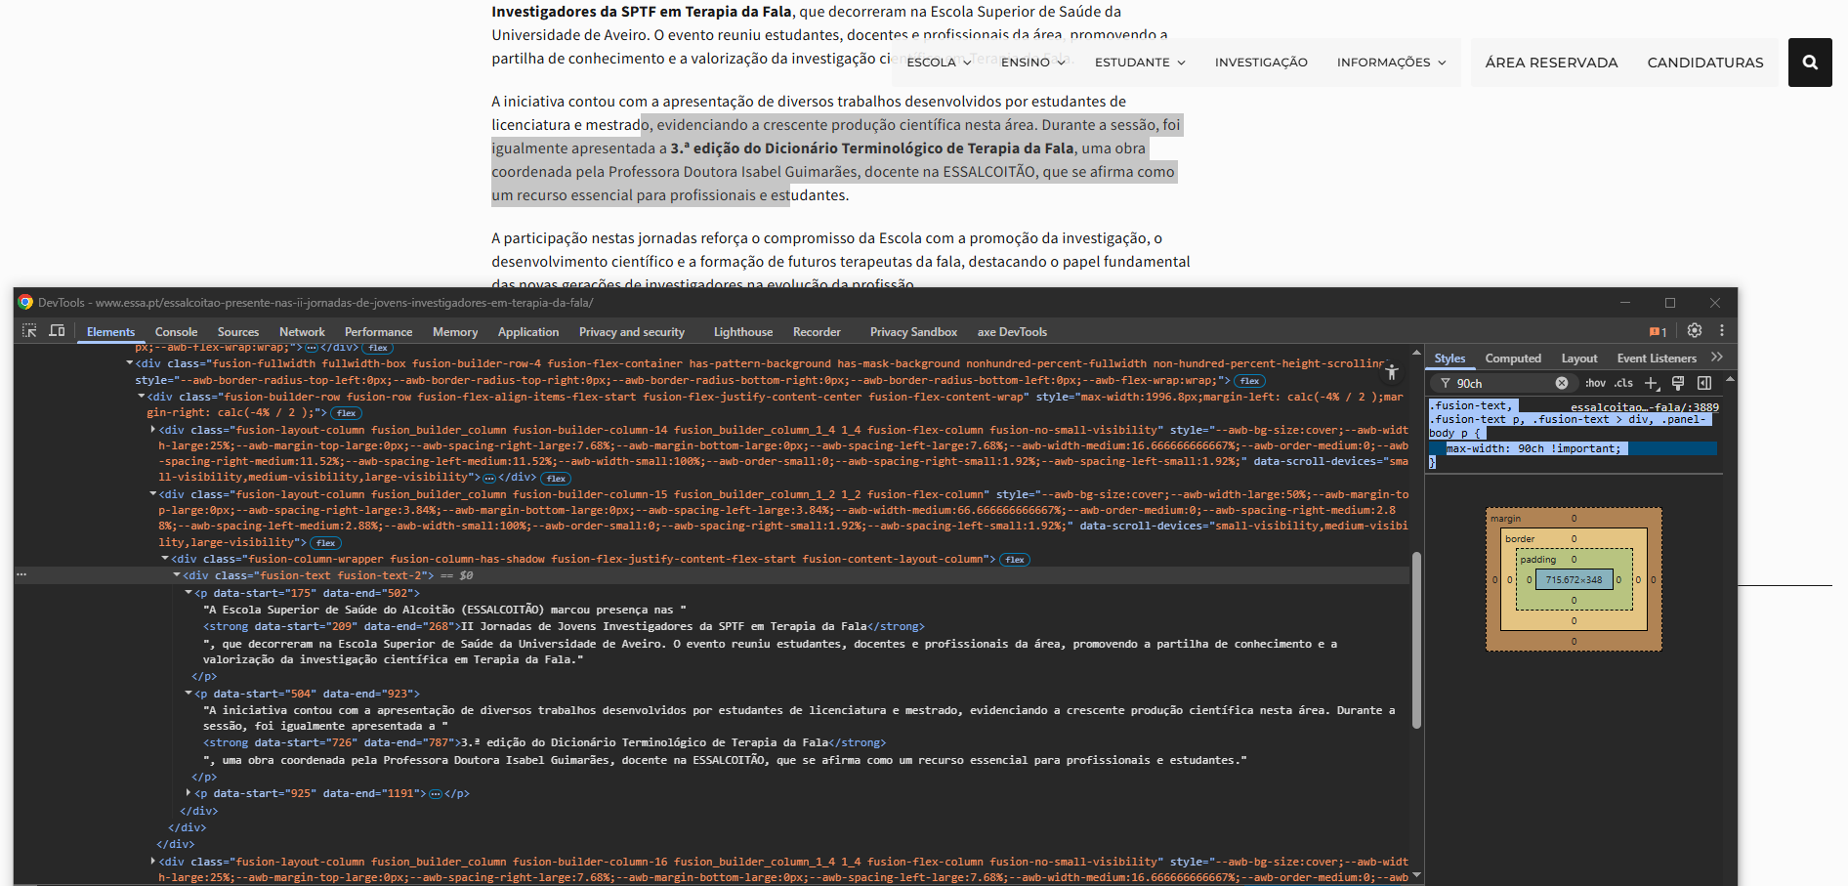
 | Listagem de evidências
 |  |  |  |  | Notas:
 |  |  |  |  | Foi aplicada uma limitação global de largura aos blocos de texto, garantindo que cada linha não ultrapassa 90 caracteres (90ch), valor dentro da zona recomendada pelos estudos de legibilidade. A regra utilizada — max-width: 90ch — está aplicada às classes de texto do tema e assegura uma leitura confortável em desktop, mantendo também o comportamento fluido em dispositivos móveis.

2.4
voltar à página inicial |  |  |  | 2 - USABILIDADE DO CONTEÚDO
 | S | N | NA
 | x |  |  | 2.4 O espaçamento entre linhas não é inferior a 1.5x o tamanho da letra
 |  |  |  | Para assegurar a leitura confortável de blocos de texto deve ser usado um espaçamento entre linhas de 1.5x o tamanho da letra.

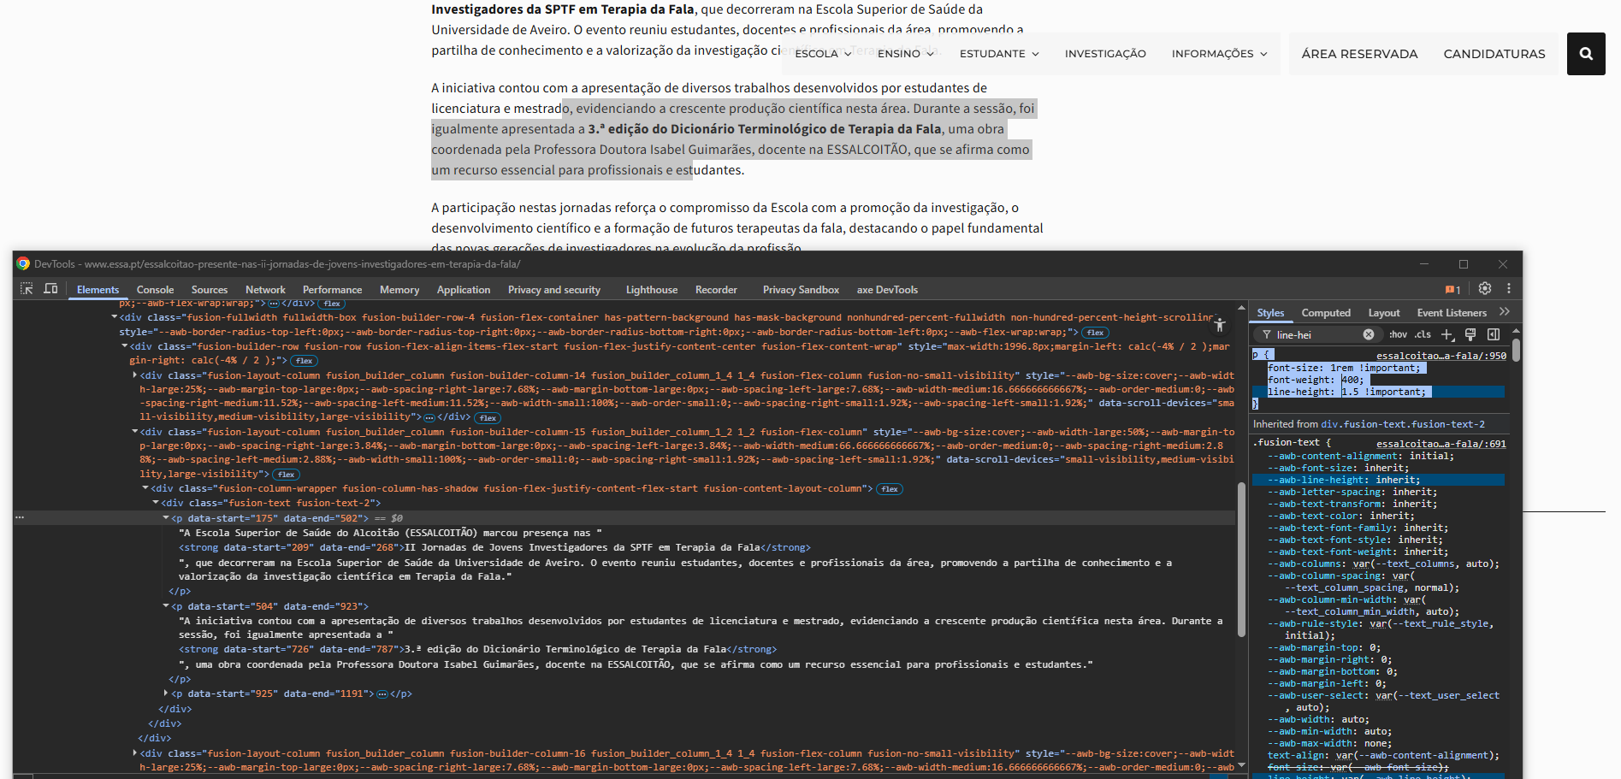
 | Listagem de evidências
 |  |  |  |  | Notas:
 |  |  |  |  | O espaçamento entre linhas cumpre o requisito: todos os parágrafos usam line-height: 1.5, garantindo um espaçamento de 1.5× o tamanho da letra. Este valor aplica-se globalmente ao texto corrente, assegurando leitura confortável em todas as páginas e dispositivos.

3.1
voltar à página inicial |  |  |  | 3 - ESTRUTURA DA NAVEGAÇÃO
 | S | N | NA
 | x |  |  | 3.1 Nenhum nível de navegação tem mais de 9 opções
 |  |  |  | A navegação principal deve ser equilibrada, nem com demasiadas opções de topo sem opções secundárias, nem com poucas opções de topo e muitas opções secundarias. Nenhum nível de navegação deve ter mais de 9 opções.

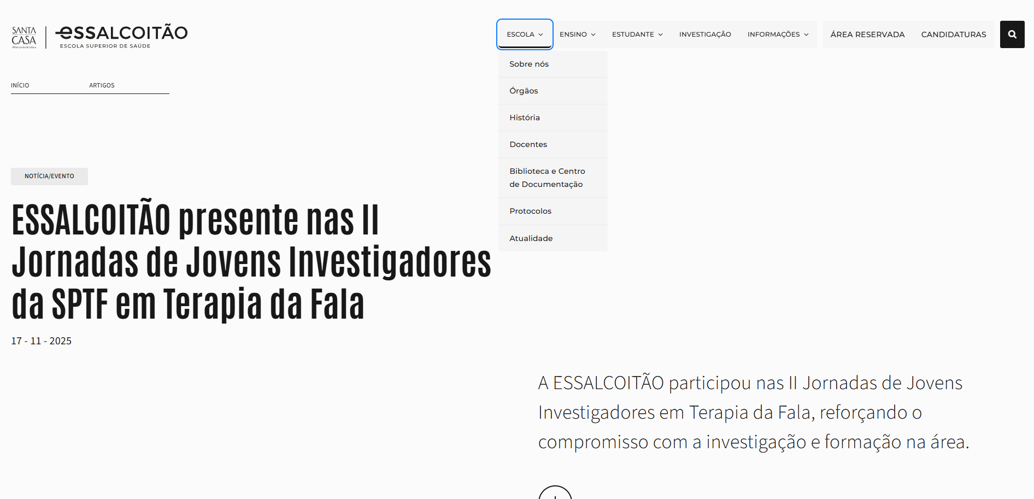
 | Listagem de evidências
 |  |  |  |  | Notas:
 |  |  |  |  | A navegação cumpre o requisito. O menu principal apresenta 9 opções no total (Escola, Ensino, Estudante, Investigação, Informações, Área Reservada, Candidaturas, Pesquisa e Mudança de Língua). Todos os submenus têm um máximo de 7 itens, ficando claramente abaixo do limite definido. A estrutura mantém-se equilibrada, sem sobrecarga em nenhum nível.

3.2
voltar à página inicial |  |  |  | 3 - ESTRUTURA DA NAVEGAÇÃO
 | S | N | NA
 | x |  |  | 3.2 A navegação principal está sempre visível e sempre no mesmo local
 |  |  |  | As opções de primeiro nível da navegação principal estão sempre visíveis e encontram-se sempre no mesmo local em todas as páginas. A posição atual do utilizador na estrutura de navegação deve ser evidenciada.

 | Listagem de evidências
 |  |  |  |  | Notas:
 |  |  |  |  | A navegação principal está sempre visível e mantém a mesma posição em todas as páginas, tanto em desktop como em mobile (menu sticky). A opção ativa é devidamente evidenciada, permitindo ao utilizador perceber em que secção se encontra a cada momento.

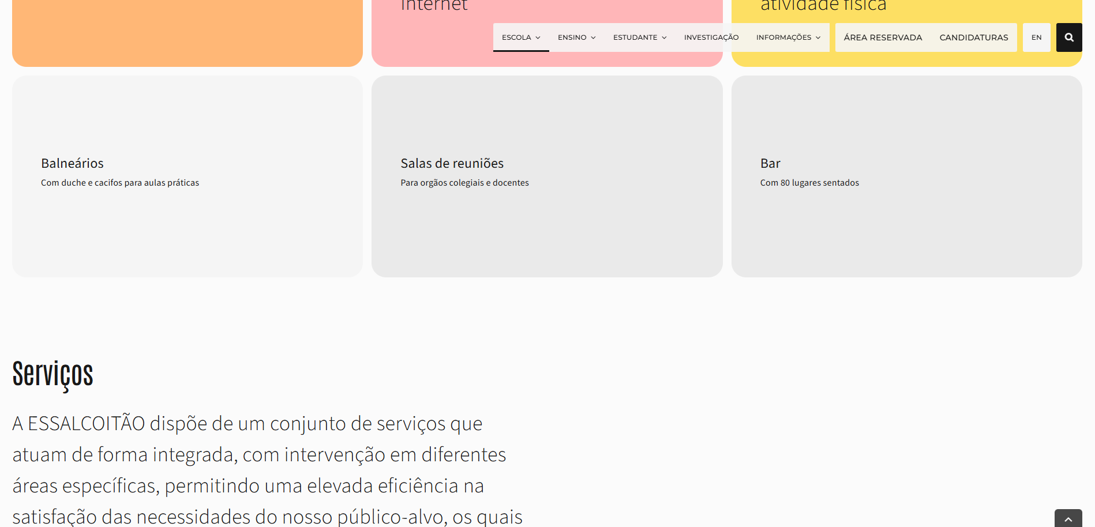

4.1
voltar à página inicial |  |  |  | 4 - ESTRUTURA DA INFORMAÇÃO
 | S | N | NA
 | x |  |  | 4.1 Os documentos longos têm um índice no topo com hiperligações internas para o mesmo
 |  |  |  | Os documentos com mais de três ecrãs de altura deverão ter a hierarquia de cabeçalhos espelhada num índice no topo da página com hiperligações internas para as respetivas secções e subsecções.

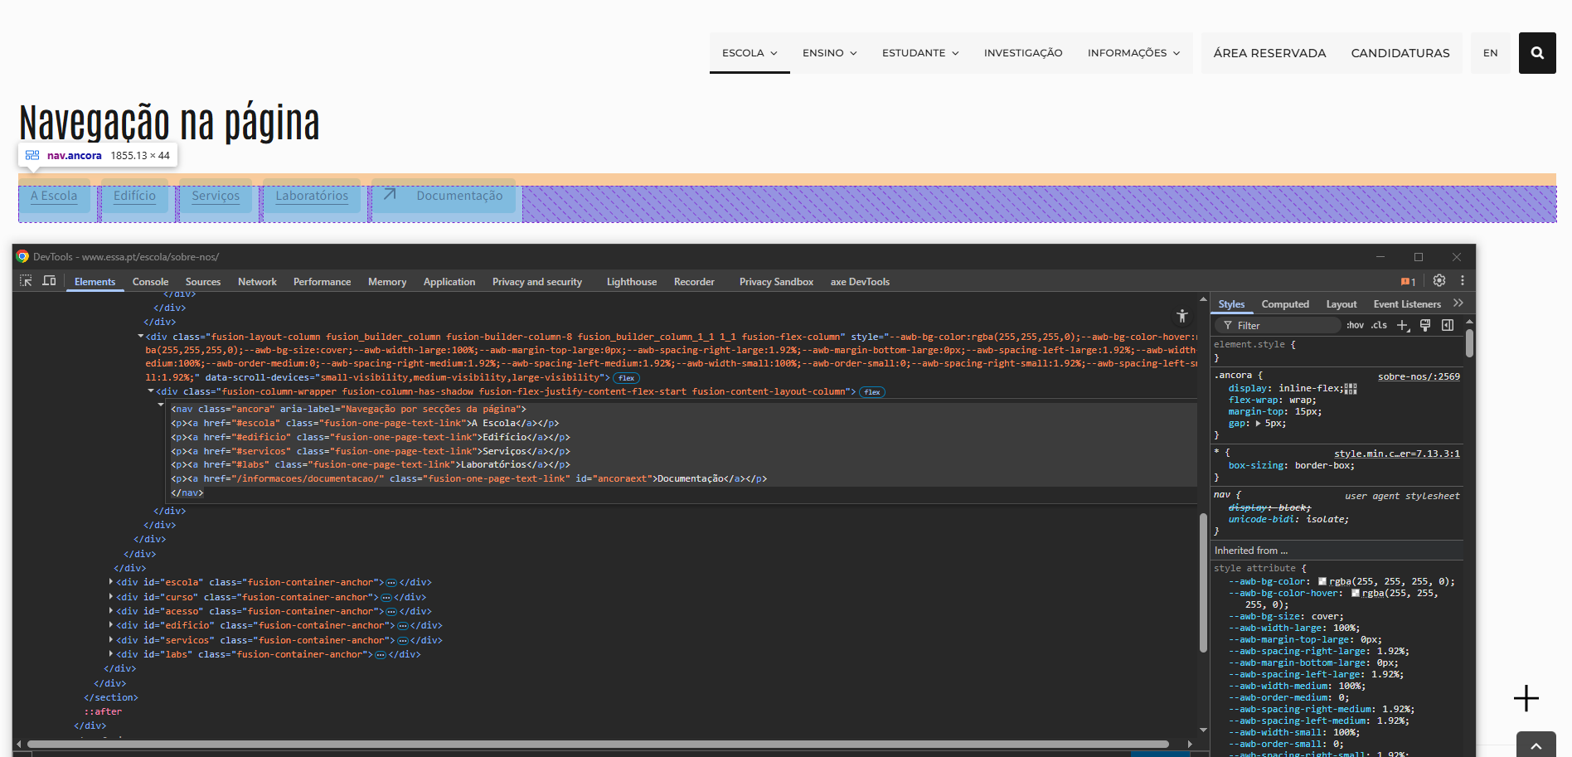
 | Listagem de evidências
 |  |  |  |  | Notas:
 |  |  |  |  | Todas as páginas com conteúdo longo incluem, no topo, uma navegação interna estruturada. Esta navegação apresenta as secções principais da página (espelhando a hierarquia dos cabeçalhos) através de um conjunto de hiperligações internas claras e identificadas. O índice é apresentado como um bloco <nav> com aria-label="Navegação por secções da página", garantindo acessibilidade e permitindo ao utilizador saltar diretamente para cada secção ou subsecção relevante. O comportamento é consistente em todas as páginas longas.

4.2
voltar à página inicial |  |  |  | 4 - ESTRUTURA DA INFORMAÇÃO
 | S | N | NA
 | x |  |  | 4.2 O layout do sítio Web é adaptável a plataformas móveis sem necessidade de efetuar varrimento horizontal
 |  |  |  | O layout do sítio Web deve ser adaptável aos tamanhos mais comuns de visualização, adaptando-se a várias larguras de ecrã sem que surjam barras de varrimento horizontais.

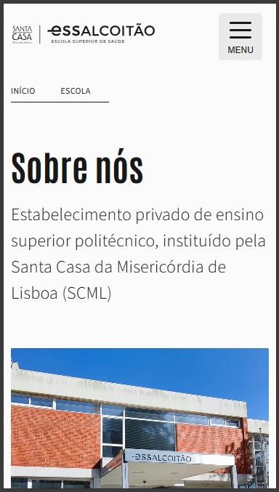
 | Listagem de evidências
 |  |  |  |  | Notas:
 |  |  |  |  | O layout é totalmente responsivo. Em dispositivos móveis o conteúdo adapta-se corretamente, sem surgir qualquer barra de varrimento horizontal. A captura de ecrã incluída demonstra o comportamento do layout em mobile.

5.1
voltar à página inicial |  |  |  | 5 - ELEMENTOS INTERATIVOS
 | S | N | NA
 | x |  |  | 5.1 Não existem elementos interativos acionados apenas com a passagem do rato (hover)
 |  |  |  | Não devem existir elementos de interação, como hiperligações ou botões, que aparecem apenas quando se passa por cima com um dispositivo apontador. Este método de interação não está disponível em aparelhos com interação por toque.

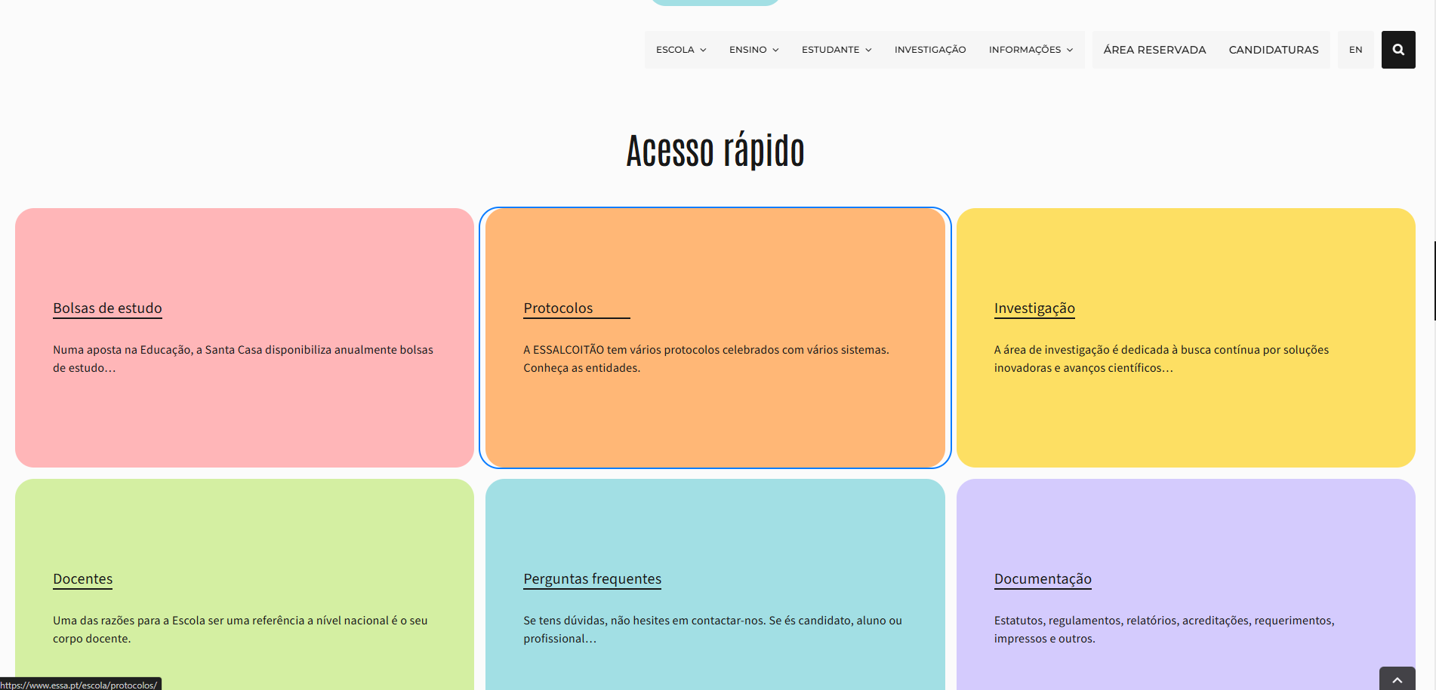
 | Listagem de evidências
 |  |  |  |  | Notas:
 |  |  |  |  | Não existem elementos interativos que dependam exclusivamente de hover. Todos os botões, hiperligações e controlos estão sempre visíveis e acessíveis por teclado e toque, independentemente da presença de dispositivo apontador.

5.2
voltar à página inicial |  |  |  | 5 - ELEMENTOS INTERATIVOS
 | S | N | NA
 | x |  |  | 5.2 Os elementos interativos têm uma dimensão mínima de 44px CSS (44 pontos) (vertical e horizontal)
 |  |  |  | De forma a assegurar que todos os elementos interativos são facilmente acionáveis por qualquer tipo de dispositivo apontador ou toque, estes devem ter a dimensão mínima de 44px CSS de altura e de largura.

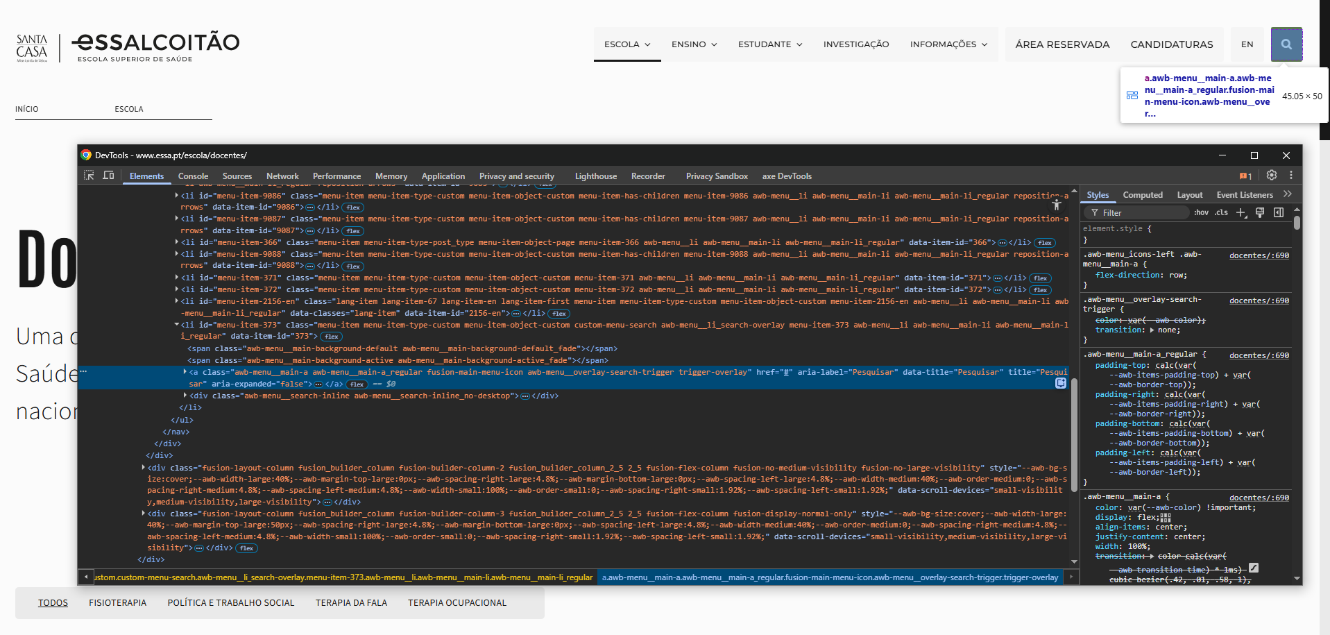
 | Listagem de evidências
 |  |  |  |  | Notas:
 |  |  |  |  | Todos os elementos interativos têm dimensão mínima igual ou superior a 44px CSS, tanto em largura como em altura. Foram verificados botões, itens do menu, ícones (incluindo a lupa da pesquisa), botões de navegação mobile e restantes controlos. Em todos os casos, a área clicável cumpre ou excede o tamanho mínimo recomendado para toque.

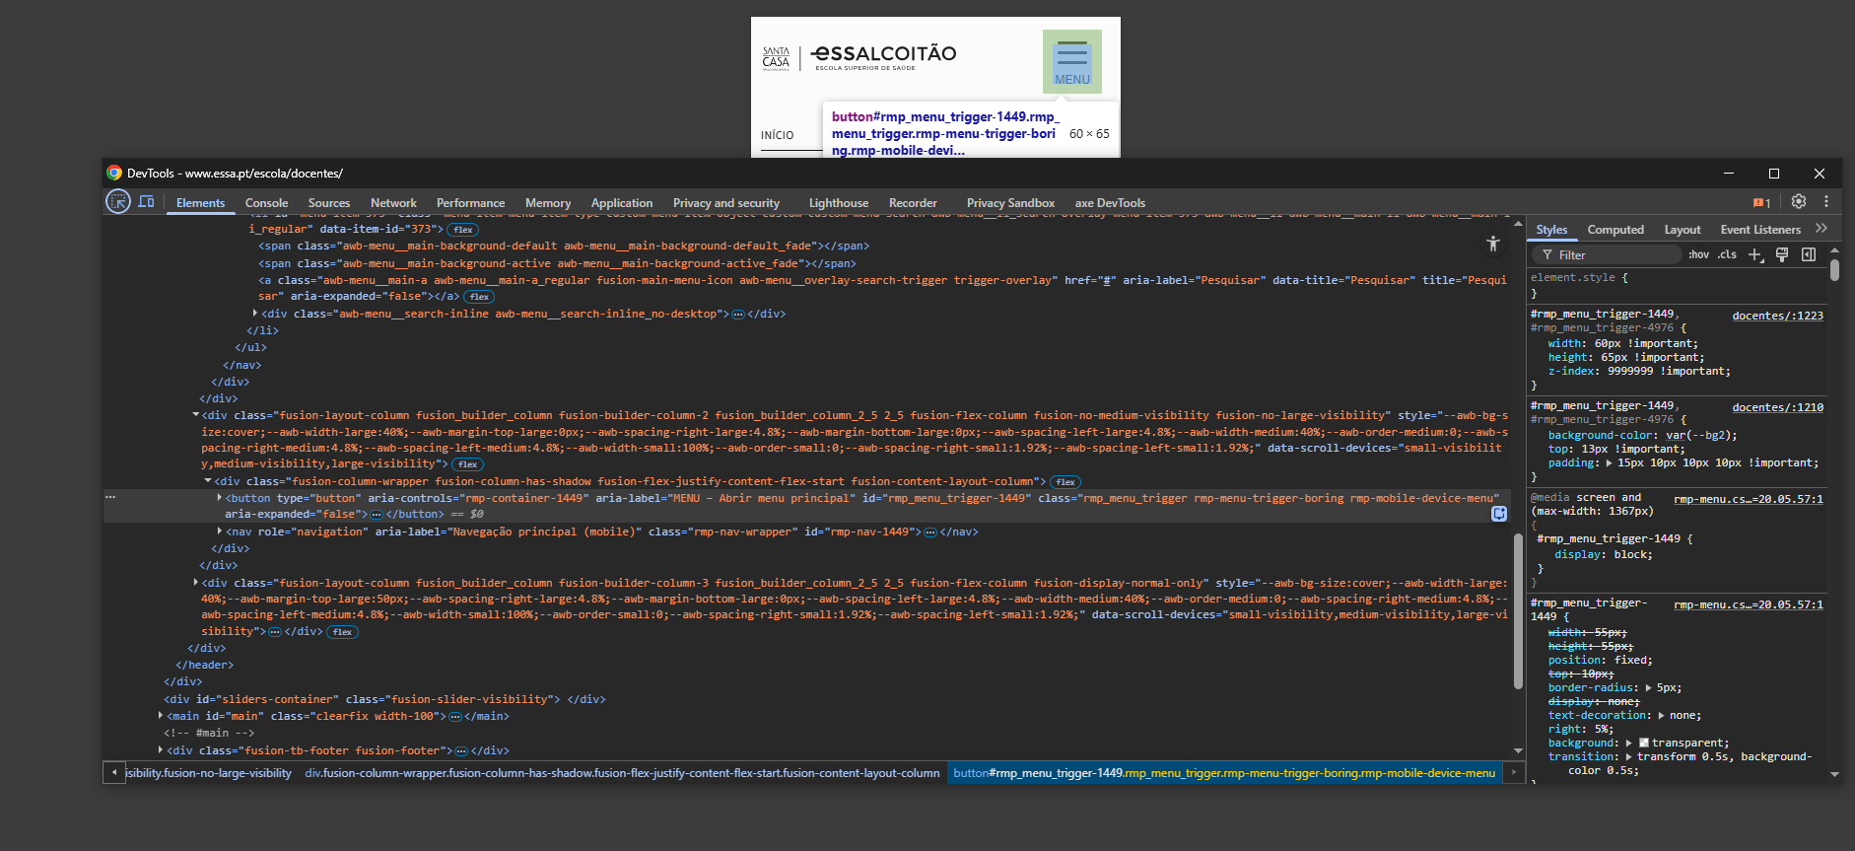

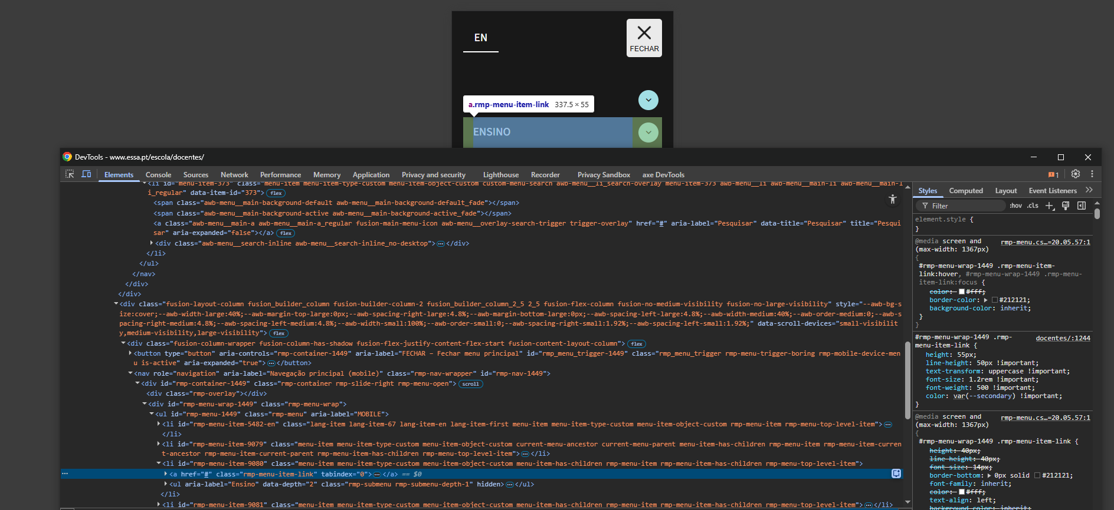

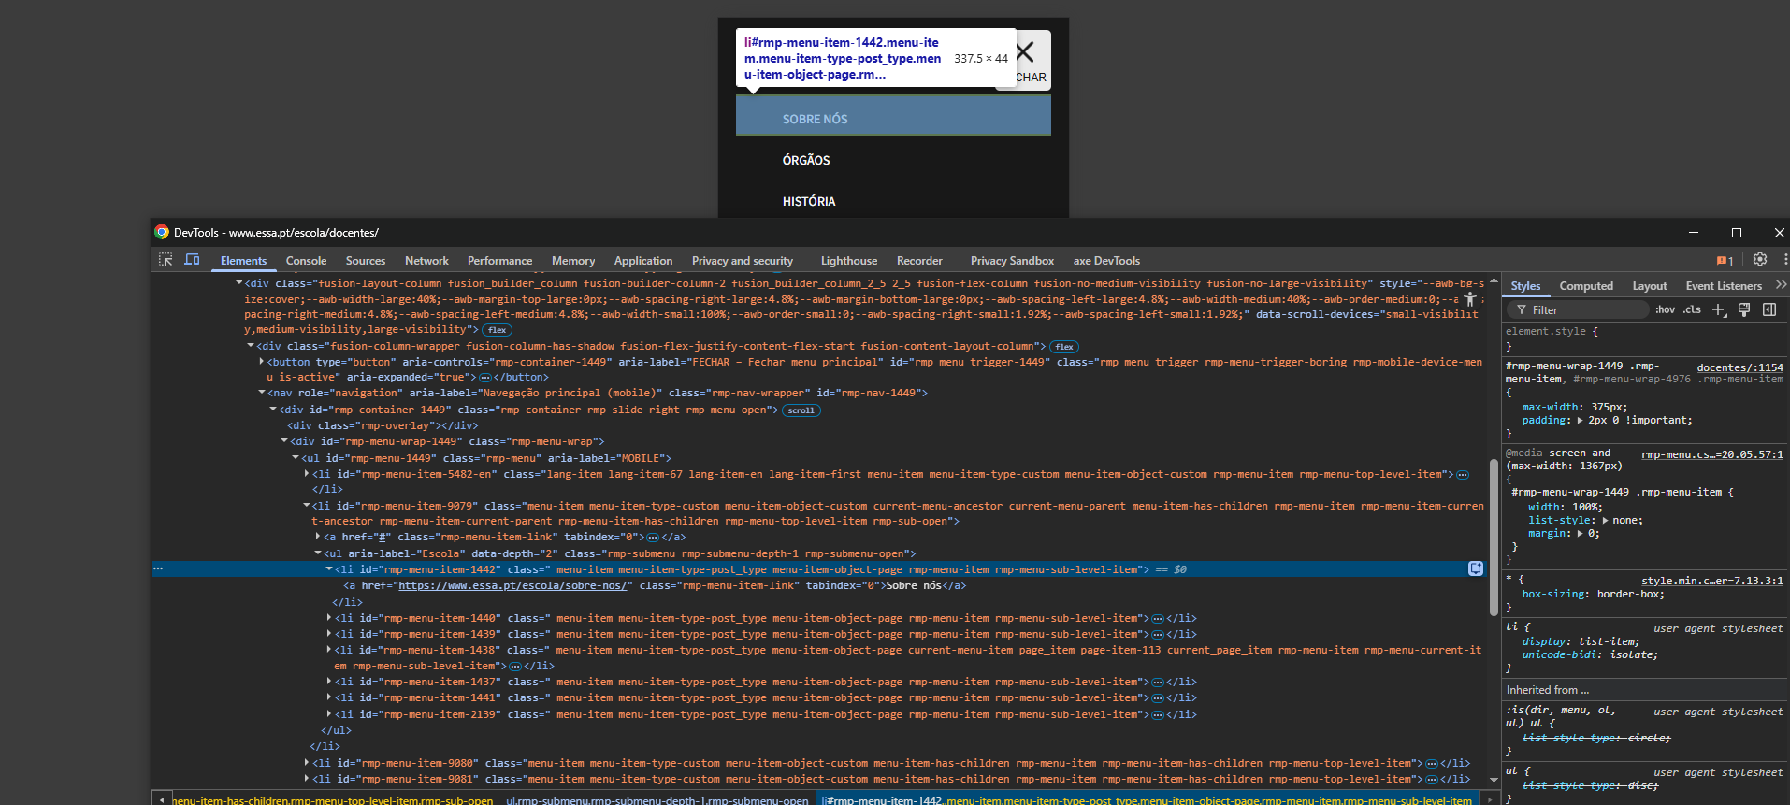

5.3
voltar à página inicial |  |  |  | 5 - ELEMENTOS INTERATIVOS
 | S | N | NA
 | x |  |  | 5.3 Há apenas um botão de ação principal por página e o mesmo encontra-se destacado
 |  |  |  | Deve existir apenas um botão de ação principal por página e o mesmo deve apresentar-se numa cor contrastante. Todos os outros botões devem ser considerados como secundários.

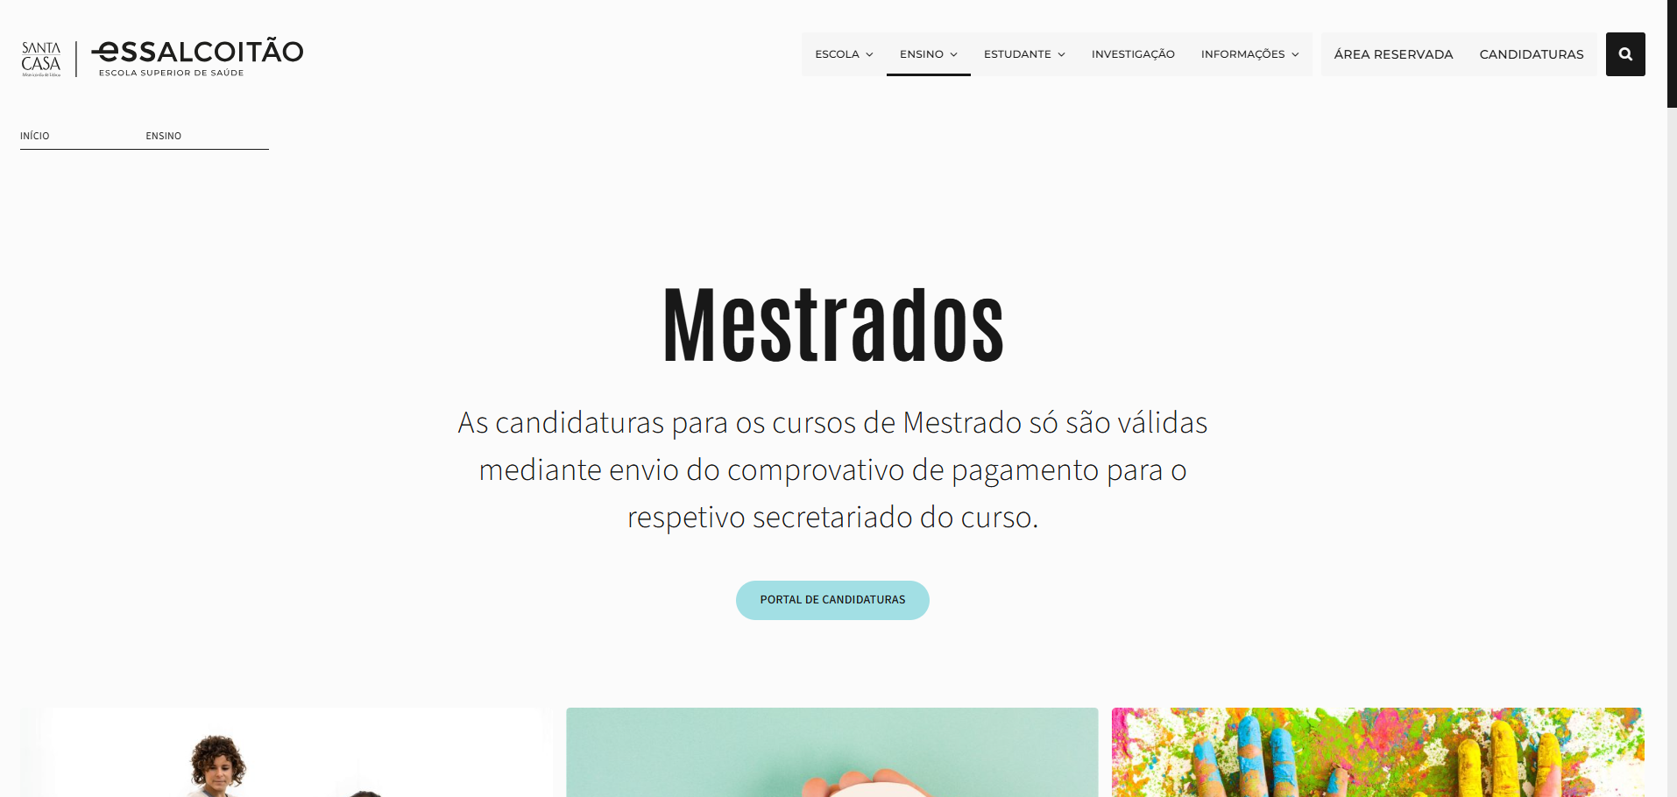
 | Listagem de evidências
 |  |  |  |  | Notas:
 |  |  |  |  | Existe apenas um botão de ação principal por página, visualmente destacado, e todas as restantes ações são apresentadas como botões secundários, garantindo uma hierarquia clara e consistente.

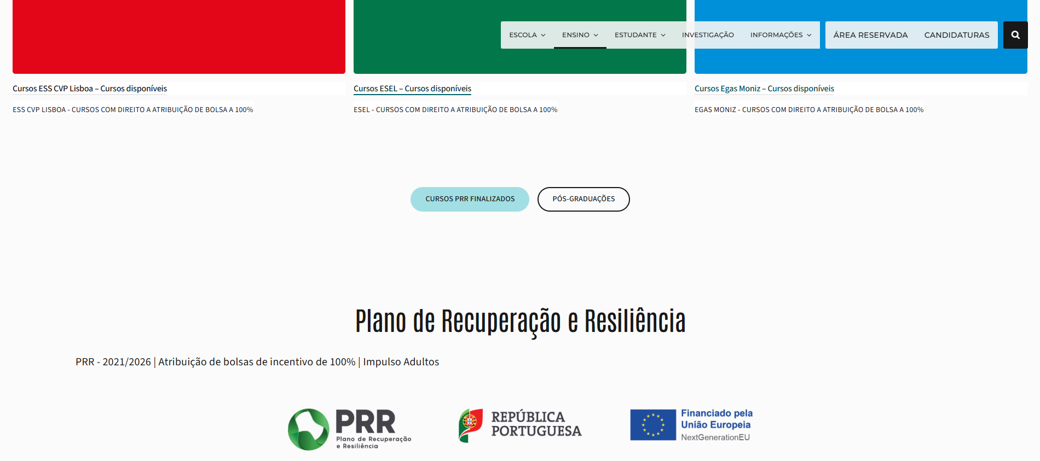

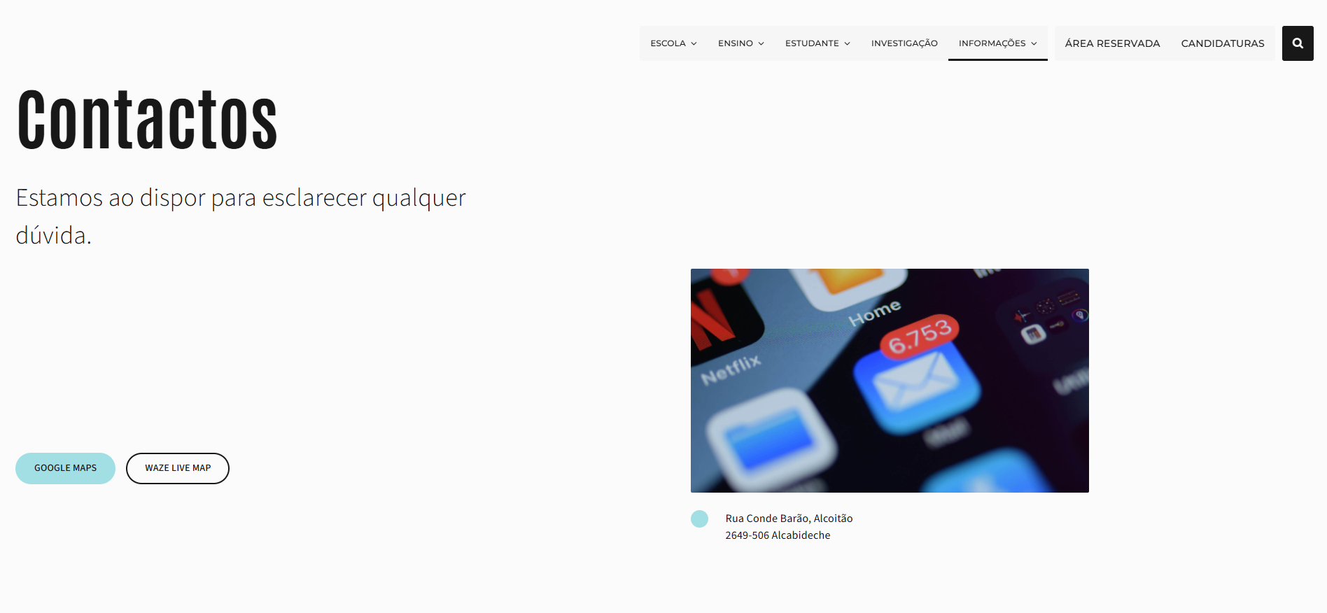

5.4
voltar à página inicial |  |  |  | 5 - ELEMENTOS INTERATIVOS
 | S | N | NA
 | x |  |  | 5.4 Elementos gráficos interativos têm de aparentar ser clicáveis
 |  |  |  | Os elementos gráficos clicáveis devem ser percecionáveis como tal, através da forma, da cor ou do aparente volume.

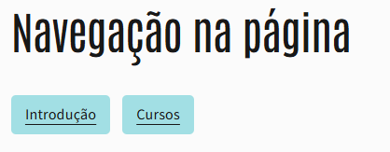
 | Listagem de evidências
 |  |  |  |  | Notas:
 |  |  |  |  | Todos os elementos gráficos interativos são facilmente identificáveis como clicáveis. Os cartões apresentam títulos sublinhados ou ícones de ação, os botões têm forma e indicadores visuais (como setas), e todas as hiperligações de texto estão sublinhadas por padrão. Os estados de hover reforçam esta perceção de forma consistente em todo o sítio.

